信用交易
融资融券市场交易数据统计(2025-12-10)

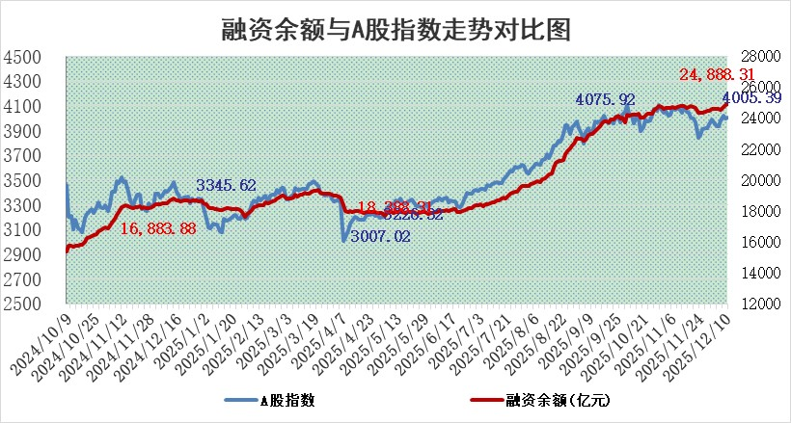
标的证券 | 融资融券余额（亿元） | 融资余额（亿元） | 融券余额（亿元） | 融资买入额（亿元） | 融资融券规模变化（亿元） | 融资余额增幅(‰) | 融券余额增幅(%)
统计数据 | 25,142.89 | 24,888.31 | 178.83 | 1,799.10 | 37.16 | 1.40 | 1.17

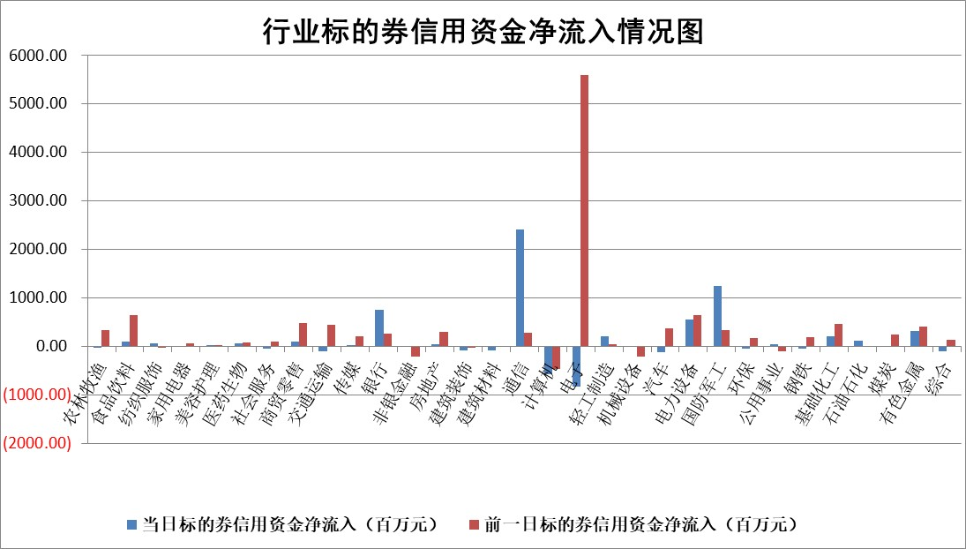

标的基金代码 | 标的基金简称 | 融资余额/市值(%) | 融资余额增幅(%) | 融资买入额/成交金额(%) | （融资余额净增额-融券余额净增额）/市值(‱) | 融券余额降幅(%) | ABS[（融资余额净增额-融券余额净增额）/市值净增额-1](%)
159902 | 华夏中小板ETF | 0.00 | 0.00 | 0.00 | 0.00 | 0.00 | 100.00
159915 | 易方达创业板ETF | 1.28 | 1.28 | 521631.28 | 1.65 | 2.62 | 91.80
159919 | 嘉实沪深300ETF | 0.50 | -0.23 | 2.26 | -0.14 | -3.00 | 99.60
159920 | 华夏恒生ETF | 27.51 | -0.06 | 15.25 | -1.56 | 0.06 | 75.60
159922 | 嘉实中证500ETF | 0.29 | -8.58 | 3.33 | -2.91 | -0.56 | 91.41
159925 | 南方沪深300ETF | 0.31 | -16.09 | 0.56 | -6.13 | -3.28 | 97.21
159928 | 消费ETF | 2.89 | -0.06 | 10.70 | -0.20 | -0.25 | 103.49
159934 | 易方达黄金ETF | 16.55 | -0.38 | 6.36 | -6.37 | 0.00 | 115.94
159939 | 全指信息技术ETF | 0.78 | 8.52 | 56.71 | 6.20 | 0.80 | 107.71
159940 | 全指金融地产ETF | 0.29 | 0.01 | 0.00 | 0.00 | 0.00 | 100.00
159995 | 半导体芯片ETF | 1.58 | -0.99 | 196.71 | -1.30 | 4.48 | 94.03
159997 | 天弘中证电子ETF | 1.12 | 5.84 | 4.24 | 6.19 | 0.00 | 105.92
159998 | 天弘中证计算机主题ETF | 1.13 | 5.98 | 0.27 | 6.40 | 0.00 | 110.57
510050 | 华夏上证50ETF | 1.34 | 0.21 | 64.02 | 0.45 | 2.85 | 100.57
510180 | 华安上证180ETF | 0.33 | -0.04 | 0.49 | 0.12 | 13.87 | 101.13
510880 | 华泰柏瑞红利ETF | 0.97 | 10.94 | 12.56 | 10.06 | 66.53 | 86.05
510900 | 易方达恒生H股ETF | 31.57 | -3.76 | 4.23 | -123.21 | 0.00 | 612.77
511010 | 5年期国债ETF | 3.08 | -0.34 | 0.01 | -1.05 | 0.00 | 97.02
511380 | 可转债及可交换债券ETF | 3.10 | 3.78 | 58.57 | 13.85 | 7.82 | 248.29
512000 | 全指证券ETF | 5.48 | 0.84 | 36.32 | 4.30 | -5.70 | 79.42
512010 | 沪深300医药卫生ETF | 3.32 | 0.03 | 20.60 | 0.92 | 11.99 | 98.31
512070 | 沪深300非银ETF | 1.77 | 3.02 | 363.08 | 5.18 | -0.48 | 97.30
512400 | 南方中证申万有色金属ETF | 2.14 | 3.35 | 6.05 | 7.36 | 7.10 | 96.65
512580 | 广发中证环保产业ETF | 0.24 | -7.05 | 0.18 | -1.85 | 0.00 | 98.40
512660 | 国泰中证军工ETF | 1.93 | 3.17 | 7.22 | 5.80 | -0.86 | 85.32
512800 | 华宝中证银行ETF | 3.64 | 4.44 | 8.75 | 17.16 | 12.24 | 104.85
512980 | 广发中证传媒ETF | 1.15 | 2.33 | 69.63 | 2.40 | -1.04 | 94.86
515030 | 华夏中证新能源汽车ETF | 0.90 | 1.43 | 0.52 | 0.98 | -2.15 | 97.58
515050 | 华夏中证5G通信主题ETF | 1.34 | 0.30 | 6.06 | 0.41 | 0.03 | 100.22
515070 | 华夏中证人工智能ETF | 1.31 | 1.30 | 10.48 | 1.68 | 0.00 | 101.36
标的股票比较指标 |  | 融资余额/流通A股市值(%) | 融资余额增幅(%) | 融资买入额/成交金额(%) | （融资余额净增额-融券余额净增额）/流通A股市值(‱) | 融券余额降幅(%) | ABS[（融资余额净增额-融券余额净增额）/流通A股市值净增额-1](%)
前十名标的个股 |  | 福达合金 | 中瓷电子 | 赛伦生物 | 顺灏股份 | 宏景科技 | 中润光学
 |  | 森鹰窗业 | 匠心家居 | 金达莱 | 信音电子 | 君逸数码 | 浙江华业
 |  | 美硕科技 | 菲利华 | 方大集团 | 南王科技 | 远望谷 | 品茗科技
 |  | 恒兴新材 | 博盈特焊 | 德林海 | 东田微 | 闽东电力 | 东星医疗
 |  | 嘉曼服饰 | 顺灏股份 | 西高院 | 贝隆精密 | 迪生力 | 石大胜华
 |  | 捷成股份 | 华融化学 | 五洲交通 | 菲利华 | 中南文化 | 汉仪股份
 |  | 浙文互联 | 东田微 | 三元生物 | 艾芬达 | 通达股份 | 盛德鑫泰
 |  | 国科微 | 信音电子 | 永泰能源 | 中科环保 | 金浦钛业 | 华特达因
 |  | 齐峰新材 | 航天动力 | 微电生理 | 西部材料 | 德龙汇能 | 新锐股份
 |  | 索辰科技 | 新诺威 | 中原环保 | 中瓷电子 | 东方创业 | 雪祺电气
后十名标的个股 |  | 远大智能 | 同星科技 | 恩捷股份 | 同星科技 | 鸿博股份 | 鸿铭股份
 |  | 太原重工 | 晶雪节能 | 渤海化学 | 安邦护卫 | 西王食品 | 苏州固锝
 |  | 农业银行 | 欢乐家 | 安妮股份 | 嘉曼服饰 | 线上线下 | 红星发展
 |  | 中国人寿 | 雷科防务 | 莱茵生物 | 雷科防务 | 中粮科技 | 蜂助手
 |  | 山东高速 | 应流股份 | 东兴证券 | 建发致新 | 风神股份 | 生意宝
 |  | 中国神华 | 华人健康 | 信达证券 | 华依科技 | 苏州科达 | 高新发展
 |  | 工商银行 | 马可波罗 | 中金公司 | 思泰克 | 康力电梯 | 中国瑞林
 |  | 中信银行 | 华依科技 | 远大智能 | 盛邦安全 | 大族数控 | 泰禾股份
 |  | 中国银行 | 品高股份 | 太原重工 | 华人健康 | 风范股份 | 明阳电路
 |  | 龙源电力 | 世联行 | 金通灵 | 马可波罗 | 美迪西 | 浙数文化
说明：1.以上普通交易数据和信用交易数据皆以交易日收盘后数据为基准；2.上述标的证券总数据只计算标的证券市场总数据，不包括从标的证券中调出去标的证券数据，所以与交易所公布的总值略有不同； 3.上述行业采用申万一级行业分类；4.以上标的基金和标的个股中比较的6个指标值中：前5个（从左至右）为正向指标，值越大排名越靠前；第6个为逆向指标，值越小，排名越靠前；5.第6个指标中ABS[]表示求绝对值，其主要用于考量信用资金相对净流入对股价相对净变化的贡献程度；6.数据来源：wind，交易所。

 |  |  |  | 证券代码 | 新增融资余额 | 融资买入额 | 融资买入增幅前10
 |  | 1 | 西部建设 | 002302 | 80643953 | 177472374 | 41%
 |  | 2 | 天键股份 | 301383 | 27855096 | 56831811 | 39%
 |  | 3 | 井松智能 | 688251 | 7040854 | 13763946 | 27%
 |  | 4 | 国电电力 | 600795 | 116116226 | 151740647 | 23%
 |  | 5 | 华立科技 | 301011 | 9342856 | 31199107 | 23%
 |  | 6 | 捷邦科技 | 301326 | 9066090 | 22350547 | 22%
 |  | 7 | 海利尔 | 603639 | 19864834 | 35520613 | 20%
 |  | 8 | 华研精机 | 301138 | 7597460 | 13339451 | 16%
 |  | 9 | 鹏辉能源 | 300438 | 83773067 | 304558811 | 16%
 |  | 10 | 建科股份 | 301115 | 7106455 | 29879412 | 15%

